TEST 01
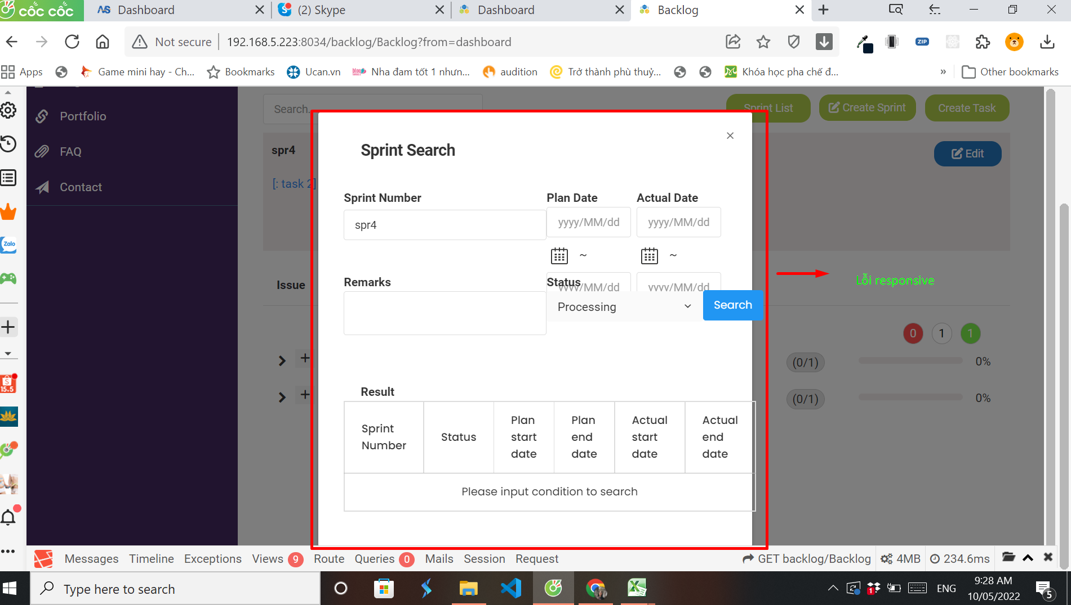
ドキュメント |  | TEST CASE |  |  |  | 作成者 |  |  |  | 作成日 | Passed | 0
プロジェクト名 |  | セキュア基幹開発 |  |  |  | 更新者 |  |  |  | 更新日 | Not Passes | 0
作成会社 |  | ANS Asia |  |  |  |  |  |  |  |  | Un- Test | 0
 |  |  |  |  |  |  |  |  |  |  | Total | 0
No. | 分類 |  | テスト項目 | 期待結果 | 参照シート |  | 判定 |  | 実施日 | 備考
 |  |  |  |  |  |  | Dev | Tester
1 | Xử lý Layout |  |  | Layout giống với design |  |  | OK |  | 2022-05-10

TEST 02
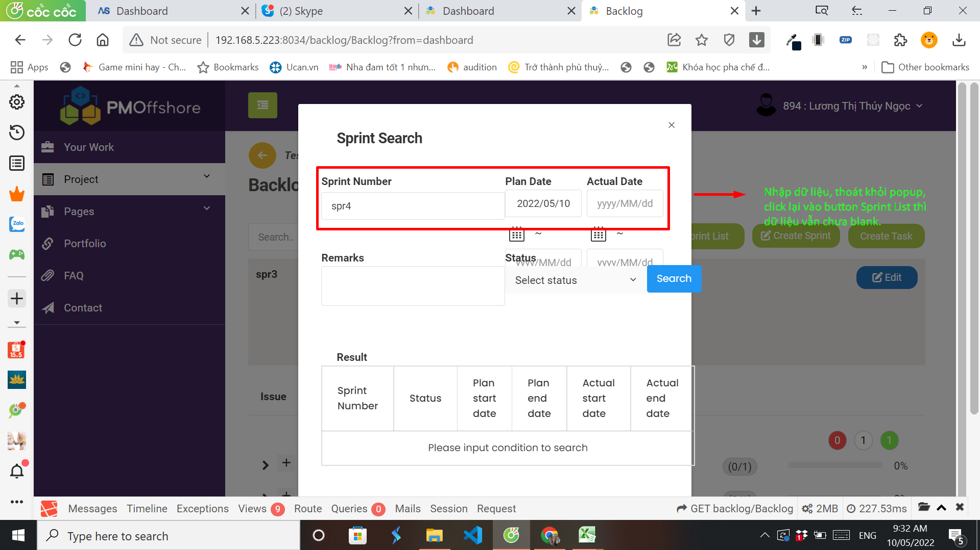
ドキュメント |  |  |  |  | 作成者 |  |  |  | 作成日 | Passed | 0
プロジェクト名 |  |  |  |  | 更新者 |  |  |  | 更新日 | Not Passes | 0
作成会社 |  |  |  |  |  |  |  |  |  | Un- Test | 0
 |  |  |  |  |  |  |  |  |  | Total | 0
No. | 分類 | テスト項目 | 期待結果 | 参照シート |  | 判定 |  | 実施日 | 備考
 |  |  |  |  |  | Dev | Tester
2 | Check Sprint lúc click sẽ được hiển thị tại Backlog | Nhập dữ liệu, tắt popup, Click button Search Sprint thì dữ liệu các trường sẽ được set blank Pre-condition: Admin đang ở popup của Search Sprint 1. Nhập "SPR4" tại field Sprint Number 2. Tắt popup 3. Click button [Search Sprint] | 2. Thoát khỏi popup, admin ở màn Backlog 3. Hiển thị popup Search Sprint, dữ liệu các trường được set blank |  |  | OK |  | 2022-05-10

TEST 03
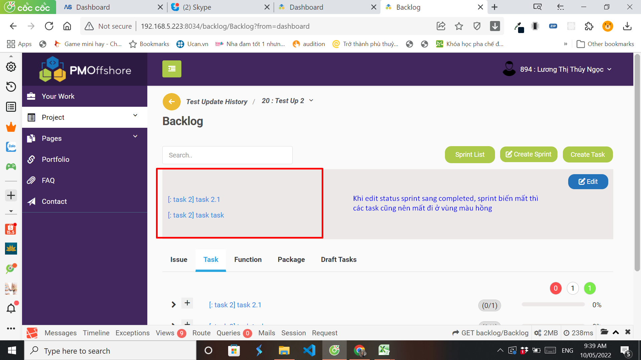
ドキュメント |  | TEST CASE |  |  |  | 作成者 |  |  |  | 作成日 | Passed | 0
プロジェクト名 |  | セキュア基幹開発 |  |  |  | 更新者 |  |  |  | 更新日 | Not Passes | 0
作成会社 |  | ANS Asia |  |  |  |  |  |  |  |  | Un- Test | 0
 |  |  |  |  |  |  |  |  |  |  | Total | 0
No. | 分類 |  | テスト項目 | 期待結果 | 参照シート |  | 判定 |  | 実施日 | 備考
 |  |  |  |  |  |  | Dev | Tester
3 | Button Create Sprint |  | Chuyển trạng thái Sprint sang completed, Sprint mất đi Pre-condition: Admin đang ở màn Backlog, Backlog hiển thị "SPR2" với 2 task đã được add vào là "task 2.1" và "task 2.2" 1. Click button [Edit] bên góc phải "SPR2" 2. Tại field status, chọn "completed" 3. Click button [Save] 4. Load lại trang | 1. Hiển thị popup Sprint Information, dữ liệu về "SPR2" được map qua. 3. Popup mất đi, "SPR2" được remove khỏi Backlog, "task 2.1" và "task 2.2" cũng chuyển sang trạng thái completed, tại Backlog hiển thị vùng màu hồng trống. 4. "SPR4"(được tạo trước SPR2) được hiển thị tại Backlog |  |  |  |  | 2022-05-10

TEST 04
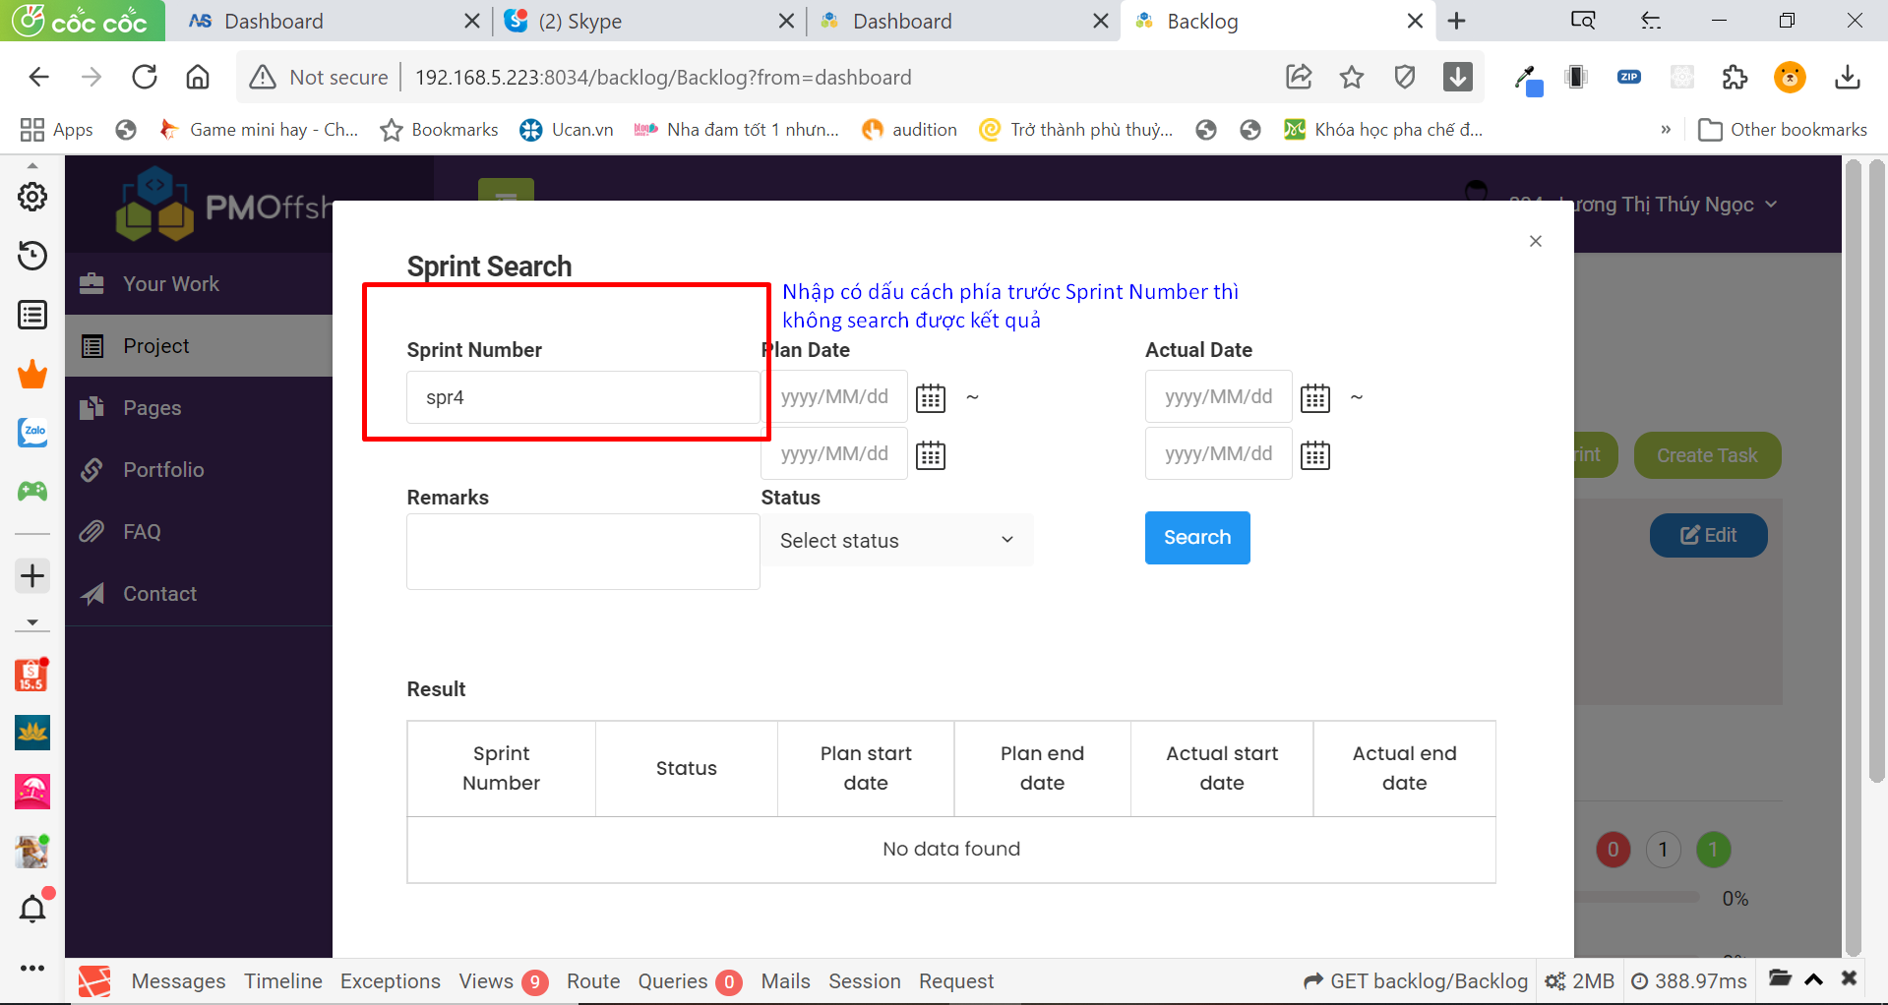
ドキュメント |  | TEST CASE |  |  |  | 作成者 |  |  |  | 作成日 | Passed | 0
プロジェクト名 |  | 案件 |  |  |  | 更新者 |  |  |  | 更新日 | Not Passes | 0
作成会社 |  | 作成会社 |  |  |  |  |  |  |  |  | Un- Test | 0
 |  |  |  |  |  |  |  |  |  |  | Total | 0
No. | 分類 |  | テスト項目 | 期待結果 | 参照シート |  | 判定 |  | 実施日 | 備考
 |  |  |  |  |  |  | Dev | Tester
3 | Button Create Sprint |  | Search nhập chuỗi có dấu cách phía trước Pre-condition: Admin đang ở màn Backlog của project "Test Sprint", xuất hiện popup Search Sprint, tồn tại Sprint number="SPR4" trong DB 1. Nhập " SPR4" tại field Sprint Number 2. Click button [Search] | 2. Tìm kiếm thành công, hiển thị "SPR4" tại list sprint |  |  | OK |  | 2022-05-11

TEST 05
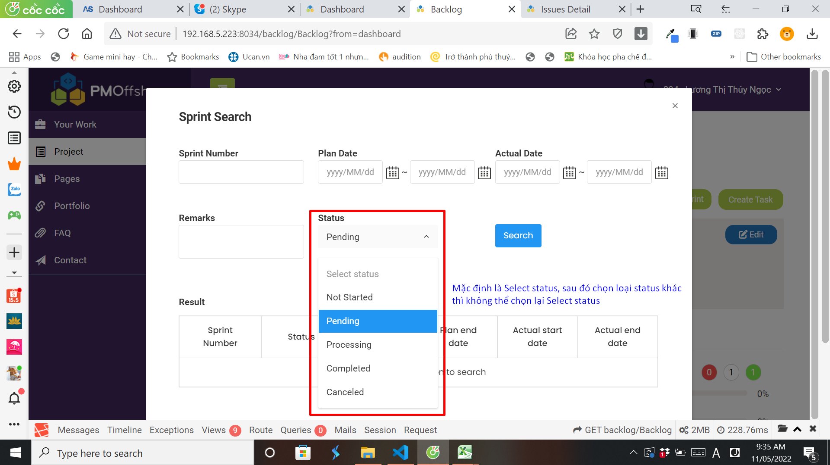
ドキュメント |  | TEST CASE |  |  |  | 作成者 |  |  |  | 作成日 | Passed | 0
プロジェクト名 |  | 案件 |  |  |  | 更新者 |  |  |  | 更新日 | Not Passes | 0
作成会社 |  | 作成会社 |  |  |  |  |  |  |  |  | Un- Test | 0
 |  |  |  |  |  |  |  |  |  |  | Total | 0
No. | 分類 |  | テスト項目 | 期待結果 | 参照シート |  | 判定 |  | 実施日 | 備考
 |  |  |  |  |  |  | Dev | Tester
3 | Button Create Sprint |  | Chọn và hủy loại status Pre-condition: Admin đang ở màn Backlog của project "Test Sprint", xuất hiện popup Search Sprint 1. Chọn status = "completed" 2. Chọn Select status | 2. Có thể chọn Select status để không search theo status |  |  |  |  | 2022-05-11

